JULIO



INCORPORAR UN CÓDIGO QR QUE REMITA AL SITIO DE INFORMACIÓN PÚBLICA DE LA INSTITUCIÓN
CONSEJO
NACIONAL DE
LA JUVENTUD
TABLERO DE RENDICIÓN DE CUENTAS
ACTUALIZADO AL _31_ DE _JULIO_ DEL 2023
Consejo Nacional de la Juventud -CONJUVE-
 |  |  |  |  |  |  |  |  |  | Información Pública

AUTORIDADES |  |  | GESTIÓN DE PRESUPUESTO |  | EJECUCIÓN PRESUPUESTARIA POR GRUPOS DE GASTO |  | EJECUCIÓN PRESUPUESTARIA POR CLASIFICACIÓN GEOGRÁFICA |  | SERVICIOS PERSONALES, TÉCNICOS Y PROFESIONALES
Directora General | Magister Carmen Sofía Reyes Alfaro |  | Presupuesto vigente 2023 | Q13,000,000.00 | Grupo (000): Servicios Personales | Q5,249,707.36 | Región (1): Metropolitana | Q7,213,242.86 | Presupuesto para pago de salarios y honorarios | Q9,840,130.00
 |  |  |  |  | Grupo (100): Servicios no Personales | Q1,079,943.94
 |  |  |  |  | Grupo (200): Materiales y Suministros | Q382,447.28
Director Ejecutivo | Señor Hugo Marcos José Ramírez Girón |  | Presupuesto ejecutado | Q7,213,242.86 | Grupo (300): Propiedad, Planta, Equipo e Intangibles | Q75,016.00 |  |  | Presupuesto ejecutado en pago de salarios y honorarios | Q5,249,707.36
 |  |  |  |  | Grupo (400): Tranferencias Corrientes | Q180,170.68
 |  |  |  |  | Grupo (900):Asignaciones Globales | Q245,957.60
 |  |  | Porcentaje de ejecución | 55.49% |  |  | 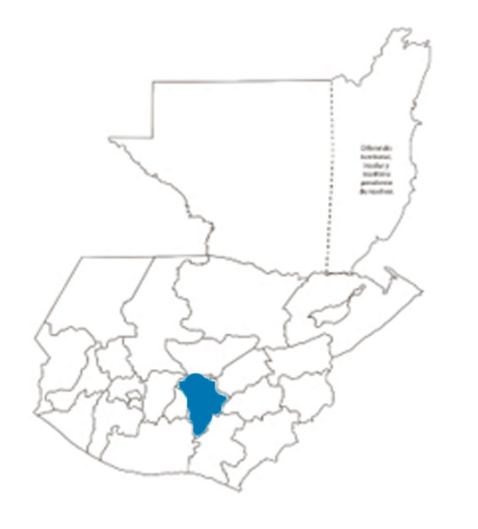 |  | Porcentaje de ejecución en el pago de salarios y honorarios | 53.35%
 |  |  |  |  | EJECUCIÓN POR FINALIDADES
 | Q13,000,000.00
 | Q7,213,242.86
 | Q0.55
 |  |  |  |  | Servicios Públicos Generales | Q306,763.95
 |  |  |  |  |  |  |  |  | Personal permanente 011 | 006 personas
 |  |  |  |  | Protección Social | Q6,906,478.91 |  |  | Personal temporal 021 Personal temporal 022 Jornales 031 | 000 personas 010 personas 000 personas
 |  |  |  |  |  |  |  |  | Servicios técnicos o profesionales 029 | 069 personas
 |  |  |  |  |  |  |  |  | Servicios técnicos o profesionales subgrupo 18 | 000 personas

 |  | Descripción del programa |  | Presupuesto vigente | Presupuesto ejecutado | Procentaje de ejecución | PRINCIPALES AVANCES O LOGROS AL ___31_______ DE ___JULIO________ DE 2023
PROGRAMAS PRESUPUESTA-RIOS | PROGRAMA 35 | Organización y Formación de la Juventud |  | Q13,000,000.00 | Q7,213,242.86 | 55.49% | 1. Se coordinó en el departamento de San Marcos, junto con la Municipalidad de San Rafael Pie de la Cuesta y el Viceministerio de Desarrollo de PYMES, del Ministerio de Economía, la gestión y coordinación para la implementación del programa Becas de Ingles 2023, en dónde se benefició a más de 200 jóvenes del municipio, este programa brinda a jóvenes la oportunidad de mejorar sus habilidades técnicas aprendiendo un segundo idioma, dotando de todas las herramientas necesarias para el desarrollo educativo. Se entregaron más de 50 teléfonos.
 |  |  |  |  |  |  | 2. Elaboración del proyecto "Estrategia de Abordaje Territorial", el cual tiene como objetivo, contribuir al fomento de la participación mediante la promoción de la estrategia de abordaje territorial, generando empoderamiento a los delegados de las Oficinas Municipales de la Juventud (OMJ) de los siguientes departamentos: Huehuetenango, Peten, Guatemala, El Progreso, Baja Verapaz, Jalapa, Chiquimula y Suchitepéquez. Se trabajará con 11 OMJ.
 |  |  |  |  |  |  | 3. Después de la convocatoria realizada a la juventud, para aplicar a las becas de Level Up, se recibieron 278 aplicaciones de personas entre 13 y 30 años. Estas becas son en temas tecnológicos y buscan la inserción laboral a nivel nacional e internacional.
 |  |  |  |  |  |  | 4. Coordinaciones con la Embajada de la India en Guatemala, con quienes se realizaron las siguientes coordinaciones: 2 presentaciones de la Danza Odissi (Quetzaltenango y Guatemala); Tarde con la India en Villa Nueva… (presentación de cine y cultura de la India, con 100 jóvenes de Villa Nueva) e inicio de las Jornadas de Prótesis y Oftalmológica.
 |  |  |  |  |  |  | 5. Se empezaron con las coordinaciones previas para la construcción de la "Agenda Nacional Día de la Juventud", la cual tiene como objetivo divulgar las acciones de toda la institucionalidad del país, a favor de la juventud guatemalteca.

Hoja1
GESTIÓN DE PRESUPUESTO |  | GESTIÓN DE PRESUPUESTO
Presupuesto vigente 2023 | Q13,000,000.00 | Presupuesto vigente 2023 | Presupuesto ejecutado | Porcentaje de ejecución
 |  | Q13,000,000.00 | Q7,213,242.86 | 55.49%
Presupuesto ejecutado | Q7,213,242.86

Porcentaje de ejecución | 55.49%

